信用交易
融资融券市场交易数据统计(2024-08-14)

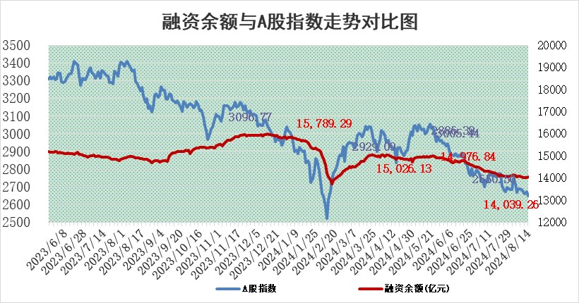
标的证券 | 融资融券余额（亿元） | 融资余额（亿元） | 融券余额（亿元） | 融资买入额（亿元） | 融资融券规模变化（亿元） | 融资余额增幅(‰) | 融券余额增幅(%)
统计数据 | 14,203.60 | 14,039.26 | 153.97 | 358.64 | -0.27 | 0.58 | -5.18

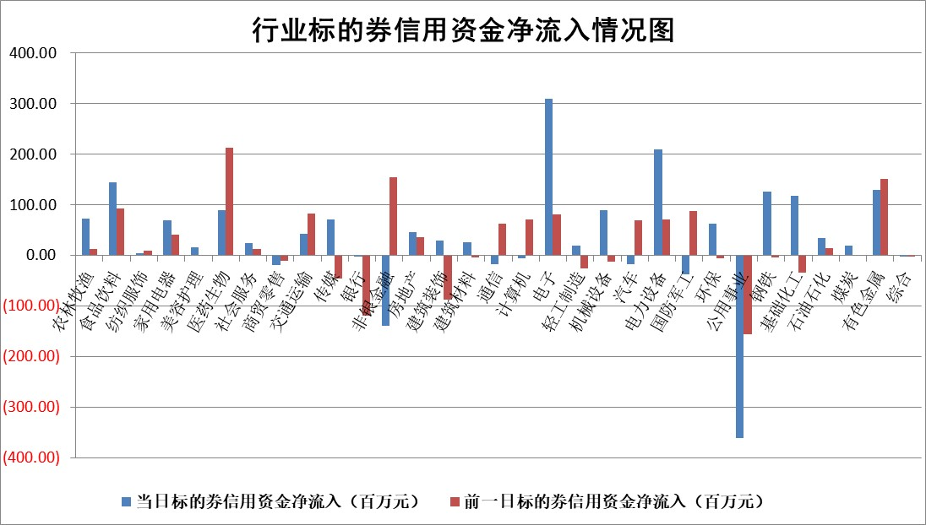

 |  |  |  |  |  |  |  | 2

 |  |  |  |  |  |  |  | 5
标的基金代码 | 标的基金简称 | 融资余额/市值(%) | 融资余额增幅(%) | 融资买入额/成交金额(%) | （融资余额净增额-融券余额净增额）/市值(‱) | 融券余额降幅(%) | ABS[（融资余额净增额-融券余额净增额）/市值净增额-1](%)
159902 | 华夏中小板ETF | 0.00 | 0.00 | 0.00 | 0.00 | 0.00 | 100.00
159915 | 易方达创业板ETF | 2.76 | -1.83 | 168305.58 | -4.97 | 6.63 | 92.46
159919 | 嘉实沪深300ETF | 0.68 | -0.84 | 5.23 | -0.52 | 1.63 | 99.27
159920 | 华夏恒生ETF | 38.03 | 0.00 | 4.02 | 0.01 | 0.96 | 100.01
159922 | 嘉实中证500ETF | 0.70 | -13.82 | 4.39 | -10.63 | 1.35 | 97.26
159925 | 南方沪深300ETF | 0.36 | 20.08 | 6.09 | 6.00 | 0.84 | 105.33
159928 | 消费ETF | 1.20 | -2.66 | 0.17 | -3.24 | 1.71 | 98.15
159934 | 易方达黄金ETF | 78.41 | 0.39 | 34.40 | 30.78 | 0.00 | 127.60
159939 | 全指信息技术ETF | 0.95 | 1.97 | 12.01 | 1.82 | 0.00 | 102.05
159940 | 全指金融地产ETF | 0.11 | -0.34 | 0.00 | -0.04 | 0.00 | 99.93
159995 | 半导体芯片ETF | 2.72 | 0.77 | 133.24 | 2.20 | 1.42 | 102.66
159997 | 天弘中证电子ETF | 2.33 | -10.35 | 7.40 | -26.92 | 1.08 | 75.35
159998 | 天弘中证计算机主题ETF | 1.04 | -8.99 | 0.06 | -10.25 | 0.00 | 27.71
510050 | 华夏上证50ETF | 3.58 | 0.61 | 200.86 | 2.26 | 6.28 | 103.93
510180 | 华安上证180ETF | 0.48 | -0.30 | 0.47 | -0.14 | 1.39 | 99.76
510880 | 华泰柏瑞红利ETF | 0.39 | -0.10 | 1.39 | -0.04 | 0.23 | 99.90
510900 | 易方达恒生H股ETF | 45.96 | 0.05 | 2.13 | 2.31 | 0.00 | 102.22
511010 | 5年期国债ETF | 5.43 | 0.61 | 0.11 | 3.30 | 0.00 | 98.98
511380 | 可转债及可交换债券ETF | 2.41 | 0.03 | 158.75 | 0.08 | 0.00 | 100.07
512000 | 全指证券ETF | 8.69 | -0.07 | 13.27 | -0.55 | 1.25 | 99.28
512010 | 沪深300医药卫生ETF | 6.54 | 1.15 | 39.77 | 7.47 | 1.20 | 108.20
512070 | 沪深300非银ETF | 2.67 | 1.20 | 469.50 | 3.20 | 0.70 | 100.76
512400 | 南方中证申万有色金属ETF | 2.03 | -10.37 | 0.63 | -23.26 | 1.41 | 85.13
512580 | 广发中证环保产业ETF | 1.15 | 0.88 | 0.11 | 1.01 | 0.00 | 101.24
512660 | 国泰中证军工ETF | 2.87 | 0.06 | 17.95 | 0.20 | 0.32 | 100.14
512800 | 华宝中证银行ETF | 11.84 | -0.88 | 2.37 | -11.09 | -2.41 | 102.69
512980 | 广发中证传媒ETF | 1.83 | -3.19 | 137.19 | -4.44 | 79.96 | 155.44
515030 | 华夏中证新能源汽车ETF | 2.98 | -3.33 | 4.78 | -10.11 | 1.74 | 94.07
515050 | 华夏中证5G通信主题ETF | 1.11 | -0.10 | 10.72 | -0.08 | 0.54 | 99.86
515070 | 华夏中证人工智能ETF | 3.63 | -1.48 | 3.03 | -5.21 | 0.60 | 91.41
标的股票比较指标 |  | 融资余额/流通A股市值(%) | 融资余额增幅(%) | 融资买入额/成交金额(%) | （融资余额净增额-融券余额净增额）/流通A股市值(‱) | 融券余额降幅(%) | ABS[（融资余额净增额-融券余额净增额）/流通A股市值净增额-1](%)
前十名标的个股 |  | 仁东控股 | 霍普股份 | 包钢股份 | 冠龙节能 | 宏力达 | 飞沃科技
 |  | 雅博股份 | 凯旺科技 | 海利尔 | 霍普股份 | 安旭生物 | 科瑞思
 |  | 中研股份 | 冠龙节能 | 丰林集团 | 凯旺科技 | 正威新材 | 国力股份
 |  | 容百科技 | 清研环境 | 北京君正 | 国中水务 | 世纪华通 | 霍普股份
 |  | 齐峰新材 | 飞沃科技 | 齐鲁银行 | 飞沃科技 | 东星医疗 | 康力源
 |  | 纽泰格 | 国中水务 | 浙富控股 | 清研环境 | 之江生物 | 三维天地
 |  | 东方通 | 华映科技 | 中矿资源 | 天承科技 | 中南股份 | 天秦装备
 |  | 南都电源 | 天键股份 | 农业银行 | 天键股份 | 恒信东方 | 中粮科工
 |  | 金博股份 | 八方股份 | 继峰股份 | 安邦护卫 | 振东制药 | 凯格精机
 |  | 元道通信 | 大宏立 | 天承科技 | 好利科技 | 翔宇医疗 | 龙源电力
后十名标的个股 |  | 海印股份 | 智翔金泰 | 卓翼科技 | 康为世纪 | 麦澜德 | 实朴检测
 |  | 盛屯矿业 | 康为世纪 | 四川成渝 | 荣旗科技 | 华谊兄弟 | 亚钾国际
 |  | 江苏舜天 | 荣旗科技 | 广汇汽车 | 智翔金泰 | 中红医疗 | 欣灵电气
 |  | 威创股份 | 申能股份 | 海印股份 | 航锦科技 | 中国交建 | 豪恩汽电
 |  | 广电网络 | 英诺特 | 盛屯矿业 | 欣灵电气 | 国联股份 | 喜悦智行
 |  | 东旭光电 | 金龙汽车 | 江苏舜天 | 金龙汽车 | 岩石股份 | 利安隆
 |  | 东旭蓝天 | 森赫股份 | 威创股份 | 森赫股份 | 恒力石化 | 好利科技 | ;
 |  | 易事特 | 华东重机 | 广电网络 | 硕贝德 | 慧博云通 | 安联锐视
 |  | 鹏都农牧 | 深水规院 | 东旭光电 | 川宁生物 | 西部建设 | 奥福环保
 |  | 中银绒业 | 欣灵电气 | 东旭蓝天 | 华东重机 | 深高速 | 恒铭达
说明：1.以上普通交易数据和信用交易数据皆以交易日收盘后数据为基准；2.上述标的证券总数据只计算标的证券市场总数据，不包括从标的证券中调出去标的证券数据，所以与交易所公布的总值略有不同； 3.上述行业采用申万一级行业分类；4.以上标的基金和标的个股中比较的6个指标值中：前5个（从左至右）为正向指标，值越大排名越靠前；第6个为逆向指标，值越小，排名越靠前；5.第6个指标中ABS[]表示求绝对值，其主要用于考量信用资金相对净流入对股价相对净变化的贡献程度；6.数据来源：wind，交易所。

 | 证券代码 | 新增融资余额 | 融资买入额 | 融资买入增幅前10
远大智能 | 002689 | 28175353 | 42268582 | 199%
亚太股份 | 002284 | 21555247 | 34242865 | 82%
赛诺医疗 | 688108 | 72122899 | 101076547 | 78%
湖南发展 | 000722 | 66023557 | 137112987 | 75%
柘中股份 | 002346 | 14584119 | 36845980 | 58%
国城矿业 | 000688 | 24683149 | 48240585 | 54%
兆新股份 | 002256 | 1985058 | 4066269 | 52%
凯美特气 | 002549 | 33806472 | 61340055 | 52%
华昌达 | 300278 | 13474542 | 19303225 | 48%
新华联 | 000620 | 27311937 | 39201759 | 43%

 | 证券代码 | 新增融资余额 | 融资买入额 | 融资买入增幅前10
兔宝宝 | 002043 | 73310337 | 89923983 | 334%
捷昌驱动 | 603583 | 26026415 | 31686727 | 262%
湘财股份 | 600095 | 94196837 | 132280449 | 252%
中谷物流 | 603565 | 49103883 | 60098371 | 234%
中青宝 | 300052 | 24215352 | 31377809 | 98%
顾家家居 | 603816 | 138518545 | 188424210 | 78%
喜临门 | 603008 | 31503289 | 48351944 | 77%
财信发展 | 000838 | 10831830 | 17666790 | 74%
苏州银行 | 002966 | 10578096 | 19143736 | 72%
金诚信 | 603979 | 23858538 | 36098133 | 60%

